상품제안서
incolor 고주파 문구세트_7(연필,연필깎이,지우개) | 상품코드: F09781

 |  |  |  |  |  |  | 02-412-0044 | www.easy1.co.kr
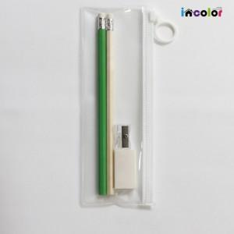 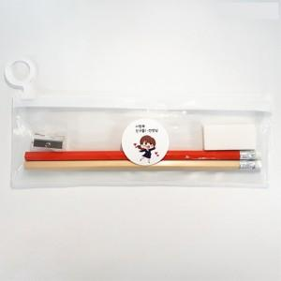

【상세/제작정보】 | .

【인쇄/포장옵션】 | 풀칼라 / 고주파포장

【공급단가】 | 수량 | 500~ | 1,000~ | 2,000~ | 3,000~ | 5,000~
*VAT별도 | 단가 | 820원 | 790원 | 760원 | 730원 | 700원

【상품 URL】 | https://dev.easy1.co.kr:443/src/goods_detail.php?gdno=9781

